ConditionCancerPrimary
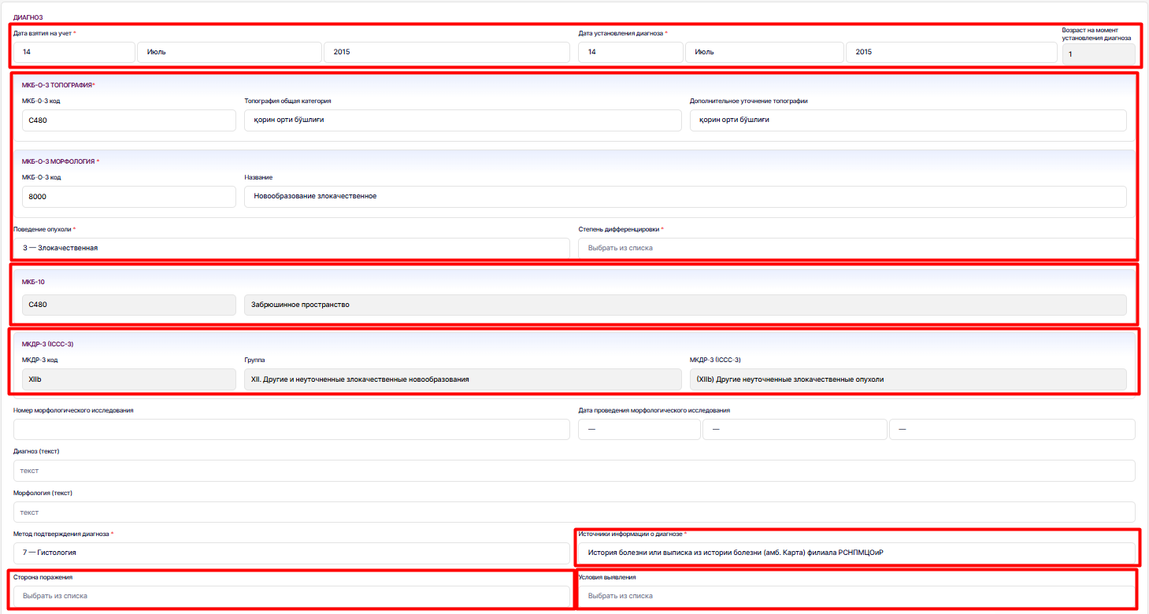
SystemName | Name |  | Flags |  | Cardinality | Type | example | Description & Constraints
 | Condition |  | N |  |  | DomainResource |  | Определение топографии опухоли. Постановка диагноза по МКБ-0-3
 | identifier |  | Σ |  | 0..* | Identifier | https://dhp.uz/fhir/core/sid/reg/uz/cancer | business identifier
Источники информации о диагнозе | Slice for extension |  |  |  | 0..* | Extension
 |  | extension: diagnosisType | S |  | 0..1 | CodeableConcept | Извещения филиала РСНПМЦОиР | https://terminology.dhp.uz/ValueSet/diagnosisType
 | clinicalStatus |  | ?!SΣ |  | 1..1 |  | active | Статус: active | recurrence | relapse | inactive | remission | resolved | unknown
 |  |  |  |  |  |  |  | Binding: ClinicalStatusVS (0.4.0) (required)
 | Category |  | C |  | 0..* | CodeableConcept | Problem-list-item | problem-list-item | encounter-diagnosis
 |  |  |  |  |  |  |  | Binding: Condition Category Codes (Preferred)
МКБ -10 | code |  | Σ | D | 0..1 | CodeableConcept | рак языка | Определяет диагноз из МКБ10 Binding: https://terminology.dhp.uz/ValueSet/CodeSystemICD10 (required)
 | bodysite |  | Σ | D | 0..* | CodeableConcept
Сторона порожения |  | Slice for extension
 |  | extension: LateralityQualifier
 |  | valueCodeableConcept | Σ |  | 0..1 | CodeableConcept | Слева | Квалификатор латеральности - сторона поражения, левый или правый terminalogy.dhp.uz/ValueSet/CANCR-LaterlityQualifier-vs
Топография | Slice for extension |  | Σ |  | 0..1
 |  | extension: Topography |  |  |  |  |  | Определяет диагноз из МКБ-0-3 Топографию Binding: https://terminology.dhp.uz/ValueSet/ICD3topography (required)
 |  | valueCodeableConcept |  |  | 0..1 |  | С020 - языка верхняя поверхность БДУ
Морфология | Slice for extension |  |  |  | 0..1
 |  | extension: Morphology |  |  |  |  |  | Определяет морфолгоию Binding: https://terminology.dhp.uz/ValueSet/ICD3Morphology (required)
 |  | valueCodeableConcept | Σ |  | 0..1 | CodeableConcept | 8000 - Новооброзавание, неясно, доброкачественное или злокачественное
Степень дифференцировки | Slice for extension |  | Σ |  | 0..1
 |  | extension: GradeDifferentiation |  |  |  |  |  | Определяет общую категорию топографии опухоли Привязка: https://terminology.dhp.uz/ValueSet/CANCR-degree-differentiation-vs (required)
 |  | valueCodeableConcept | Σ |  | 0..1 | CodeableConcept | G2 - Высоко дифференцированная
Поведение опухоли | Slice for extension |  |  |  | 0..1
 |  | extension: TumorBehavior |  |  |  |  |  | Определяет поведение опухоли Привязка: https://terminology.dhp.uz/ValueSet/CENCR-tumor-behavior-vs (required)
 |  | valueCodeableConcept |  |  | 0..1 | CodeableConcept
Условия выявления | Slice for extension |  |  |  | 0..1
 |  | extension: detection-circumstance |  |  |  |  |  | Определяет место выявление https://terminology.dhp.uz/ValueSet/CANCR-detection-circumstance-vs
 |  | valueCodeableConcept | Σ |  | 0..1 | CodeableConcept | Выявлен в кабинете Онколога
Метод подтверждения диагноза | Slice for extension
 |  | extension: confirmation-method
 |  | valueCodeableConcept | Σ |  | 0..1 | CodeableConcept | Гистология | Оппределяет метод подтверждения диагноза https://terminology.dhp.uz/ValueSet/CANCR-Confirmation-method-vs
МКДР-3 (ICCC-3) | Slice for extension |  | Σ |  | 0..*
 |  | extension: ICCC-3-Group
 |  | valueCodeableConcept | Σ |  | 0..1 | CodeableConcept | III- ЦНС и различные внутричерепные и интраспинальные новообразования | Определяет группу МКДР-3 https://terminology.dhp.uz/ValueSet/ICCC-3
 |  | valueCodeableConcept | Σ |  | 0..1 | CodeableConcept | IIId2 - Смешанные и неуточненные глиомы | Определяет код подгруппы МКДР-3 https://terminology.dhp.uz/ValueSet/ICCC-3
 | subject |  | S | D | 1..1 | Reference(Patient ) |  | Определяет пациента, состояние которого описывается
 | encounter |  | Σ |  | 0..1 | Reference(UzCoreEncounter) | Encounter/1123123 | ссылается на встречу, когда было определно это состояни
 | onset[x] |  | Σ | D | 0..* | dateTime |  | Дата установления диагноза
Дата установления диагноза |  | onsetDateTime |  |  | 0..1 |  | 10.02.2020
Дата взятия на учет | recordedDate |  | Σ | D | 1..1 | dateTime | 10.02.2020 | Дата взятия на учет
 | participant
 |  | actor | Σ | D | 1..1 | Reference(Organization) |  | Определяет организацию поставщика информации о пациенте
 | stage
Стадия |  | summary | C |  | 0..1 | CodeableConcept | I | Стадия на момент последнего определения стадии. описывающие стадии состояния (например, стадии рака). Binding: https://terminology.dhp.uz/ValueSet/CANCR-CancerStage-vs
 |  | assessment | C |  | 0..* | Reference(ObservationTNMStageGroup) | ObservationStageGroup | Фактор рака
 | stage
Уточнения стадии |  | summary | C |  | 0..1 | CodeableConcept | a1 | Стадия на момент последнего определения стадии. описывающие стадии состояния (например, стадии рака). Binding: https://terminology.dhp.uz/ValueSet/CANCR-CancerSubStage-vs
 |  | assessment | C |  | 0..* | Reference(ObservationTNMStageGroup) | Observation/123123 | Фактор рака Ссылается на ObservationStageGroup
 | condition.note |  |  |  | 0..* | Annotation

EncounterCancer
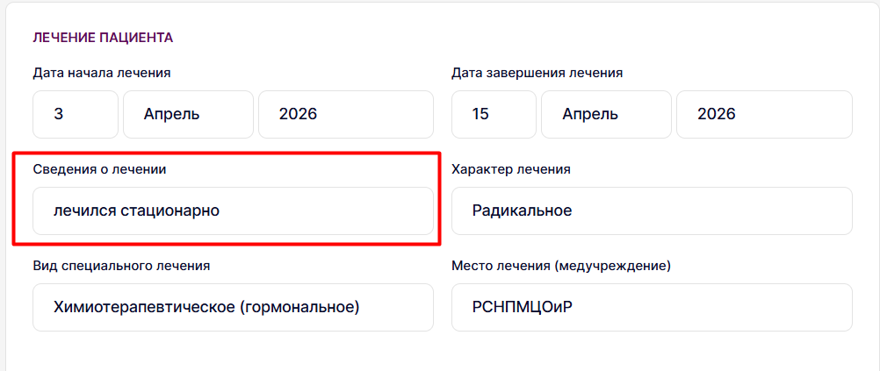
System | Name |  | Flags |  | Cardinality | Type | example | Description & Constraints
 | Encounter |  | TU |  |  | DomainResource |  | Прием пациента, во время которого определяется состояние пациента и тип его лечения
 | identifier |  |  | D | 0..* | Identifier |  | business identifier (EncounterCancer)
 | status |  | ?!Σ |  | 1..1 | code | completed | planned | in-progress | completed | cancelled | entered-in-error | unknown
 |  |  |  |  |  |  |  | Привязка: EncounterStatusVS (0.4.0) (required)
Сведения о лечении | class |  | Σ | D | 0..* | CodeableConcept | IMP | Классификация встречи с пациентом. В зависимости от встречи зависит класс, если в системе не определен, то остается пустым
 |  |  |  |  |  |  |  | https://terminology.dhp.uz/ValuseSet/CANCR-Encounter-class-vs
 | subject |  | Σ | D | 0..1 | Reference(UzCorePatient) | Patient/112312 | Определяет пациента
 | episodeOfCare |  | Σ | D | 0..* | Reference(EpisodeOfCareCencer) |  | Определяет случай обслуживания, в рамках которого был произведен прием
 | serviceProvider |  |  |  |  | Reference(Organization)
 | participant |  | ΣC |  | 0..* | BackboneElement
 |  | type | ΣC |  | 0..* |  | ATND | Role of participant in encounter Binding: Participant Type (Extensible)
 |  | actor | ΣC |  | 0..1 | Reference(PractitionerRole) | PractitionerRole/123451 | Ссылается на лечащего врача
Дата последнего контакта | actualPeriod |  |  |  | 0..1 | Period | 2026-02-18 | Определяет дату начала и дату окончания приема
 | diagnosis
 |  | condition | Σ |  | 0..* | CodeableReference (Condition) | Condition/123123 | ссылается на состояние пациента Condition
 |  | use |  |  | 0..* | CodeableConcept | final | Статус диагноза: Use: final Binding: Encounter Diagnosis Use (Preferred)
Состояние на дату последнего контакта (статус) | admission |  |  |  | 0..1
 |  | dischargeDisposition |  |  | 0..1 | CodeableConcept | Умер | Категория или тип местоположения после выписки
 |  |  |  |  |  |  |  | https://terminology.dhp.uz/ValueSet/CANCR-valueset-encounter-subject-status-vs

ConditionCancerSecondary
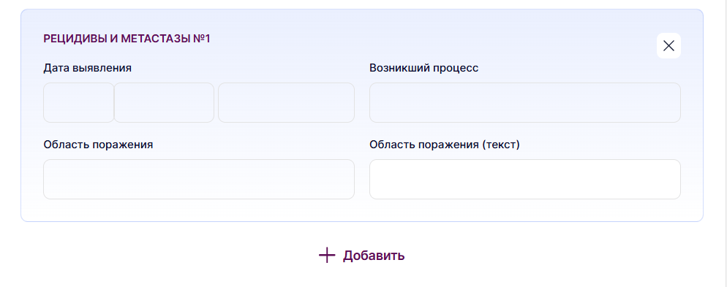
SystemName | Name |  | Flags |  | Cardinality | Type | example | Description & Constraints
 | Condition |  | N |  |  | DomainResource |  | Определение возникших процессов метастазирования и определение анатомической области поражения
 | identifier |  | Σ |  | 0..* | Identifier | https://dhp.uz/fhir/core/sid/reg/uz/cancer | business identifier
 | clinicalStatus |  | ?!Σ | C | 1..1 | CodeableConcept | active | active | recurrence | relapse | inactive | remission | resolved | unknown
 |  |  |  |  |  |  |  | Определяет возникшие процессы Binding: https://terminology.dhp.uz/ValueSet/ClinicalStatus (required)
 | Slice for extension |  |  |  | 0..1
 |  | extension: relatedCondition |  |  |  | Reference(ConditionCencerPrimary) |  | Ссылается на первоначальное состояние первичный рак

Возникший процесс | code |  |  |  | 0..1 | CodeableConcept | Рецидив | Определяет возникшие процессы https://terminology.dhp.uz/ValueSet/CANCR-Emerging-process-vs
Область поражения | bodySite |  | Σ |  | 0..* | CodeableConcept | Кости | Определяет анатомическую область поражения Binding: https://terminology.dhp.uz/ValueSet/CANCR-damage-area-vs (required)
 | subject |  | S | D | 1..1 | Reference(UzCorePatient ) |  | Определяет пациента, состояние которого описывается
 | encounter |  | Σ |  | 0..1 | Reference(UzCoreEncounter) | Encounter/1 | ссылается на встречу, когда было определно это состояни
Дата выявление | onset[x] |  | Σ | D | 0..1 | dateTime |  | Дата выявления состояния
 |  | onsetDateTime

EpisodeOfCareCancer
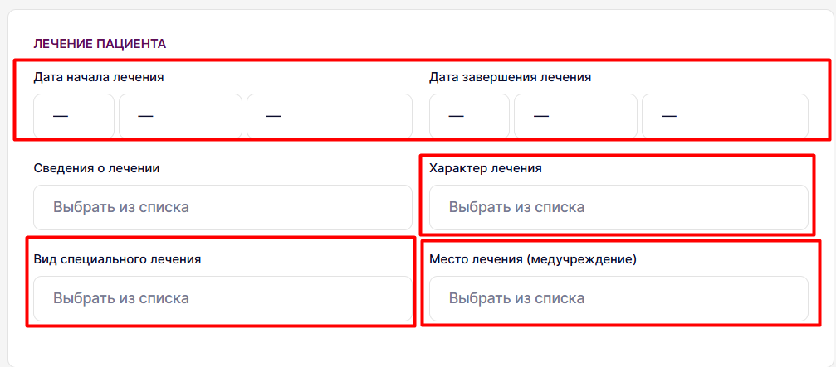
System | Name |  | Flags |  | Cardinality | Type | Example | Description & Constraints
 | EpisodeOfCare |  | TU |  |  | DomainResource |  | Определяет случай обслуживания по данному заболеванию
 | identifier |  |  | D | 0..* | Identifier |  | business identifier (EpisodeOfCareCancer)
 | status |  | ?!Σ |  | 1..1 | code | active | planned | waitlist | active | onhold | finished | cancelled | entered-in-error
 |  |  |  |  |  |  |  | Binding: Episode Of Care Status (Required)
 | type |  | Σ | D | 0..* | CodeableConcept |  | Классификация типа эпизода оказания помощи
 |  |  |  |  |  |  |  | Привязка: EpisodeOfCareTypeVS (0.4.0) (required)
Характер лечения |  | slice for type
 |  | extensione: CharacterTreatment
 |  | valueCodeableConcept |  |  | 1..1 | CodeableConcept | Радикальное | Дополнительные коды для классификации типа эпизода
 |  |  |  |  |  |  |  | Привязка: https://terminology.dhp.uz/ValueSet/CENCR-Character-Treatment-vs (required)
Вид специального лечения |  | slice for type | Σ | D | 0..1
 |  | extension: SpecialTreatment |  | D
 |  | valueCodeableConcept |  |  | 1..1 | CodeableConcept | Хирургическое | Определяет код характер лечения Привязка: https://terminology.dhp.uz/ValueSet/CENCR-Special-Treatment-vs (required)
 | diagnosis
 |  | condition | Σ |  | 0..* | CodeableReference(Condition) | Condition/1 | Ccылается на состояние пациента
 |  | use |  |  | 0..* | CodeableConcept | final | Статус диагноза: Use: final Binding: Encounter Diagnosis Use (Preferred)
 | patient |  | Σ | D | 1..1 | Reference(UzCorePatient)
Место лечения (медучреждение) | managingOrganization |  | Σ | D | 0..1 | Reference(UzCoreOrganization) | ККР филиал РСНПМЦОиР | Определяет организацию, поставившую на учет пациента
 | Period |  | Σ | D | 0..1 | Period |  | Определяет дату начала и дату окончания наблюдения
Дата начала лечения |  | start | Σ |  | 0..1 | dateTime | 2026-02-12
Дата завершения лечения |  | end | Σ |  | 0..1 | dateTime | 2026-03-12
 | careManager |  |  |  | 0..* | Reference(PractitionerRole) | PractitionerRole/12312312 | Ссылается на лечащего врача

